Cover
System Architecture
Project: Edu v2.0

Doc Version: 1.0
Author: hiennt
Last Update: 16/10/2019

Quản lý giáo viên
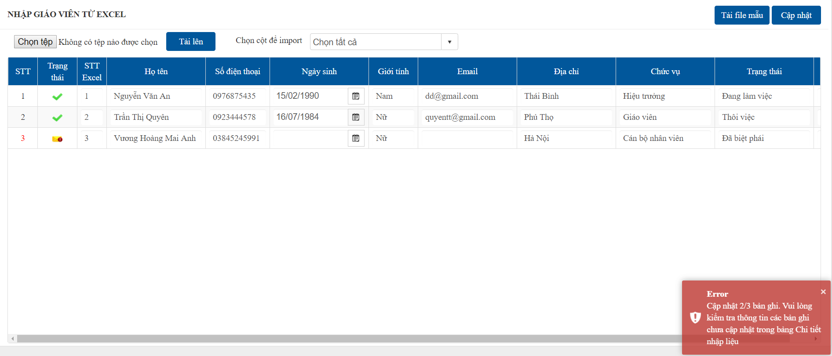
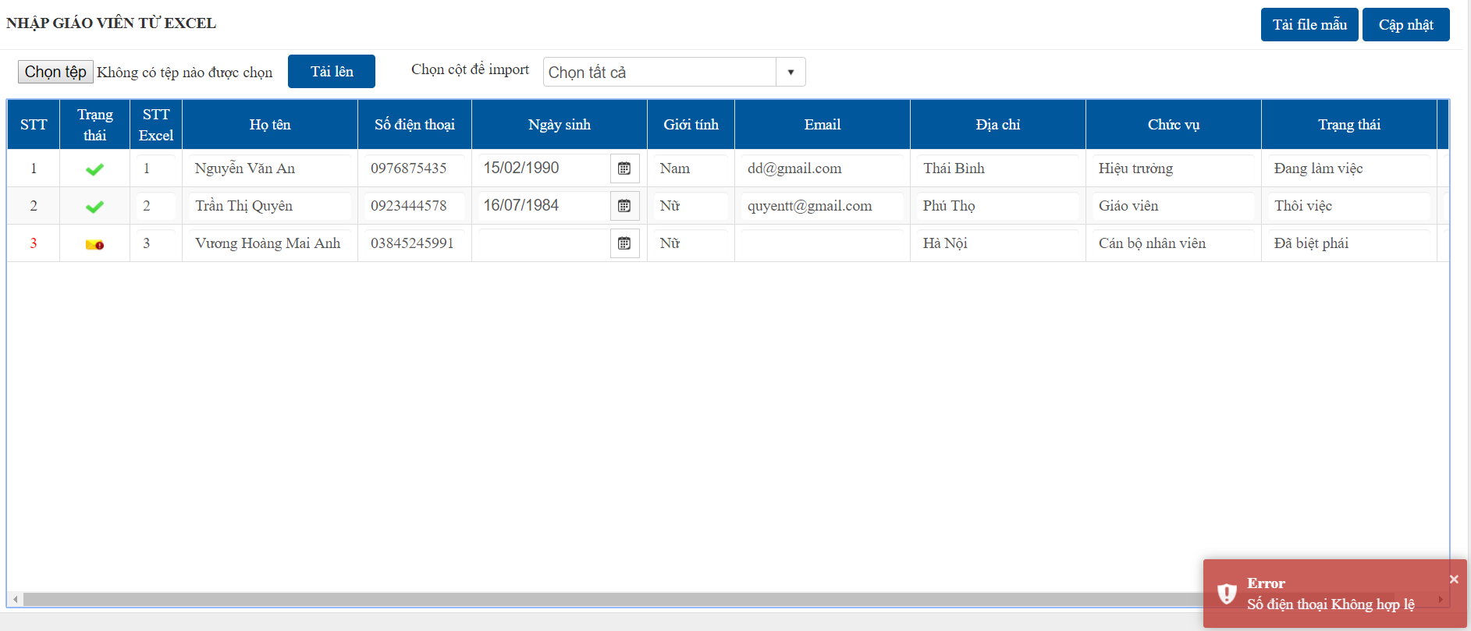
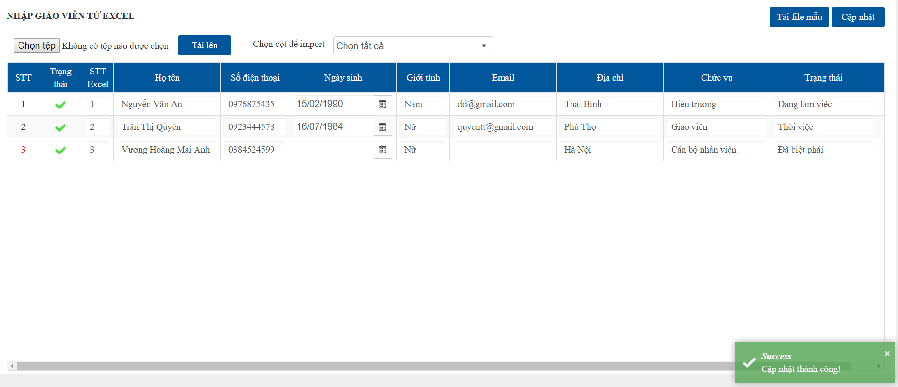
 |  | QUẢN LÝ GIÁO VIÊN (GIAO_VIEN)

Cài đặt -> Quản lý giáo viên, nhân viên -> Danh sách giáo viên
1
3
4
5
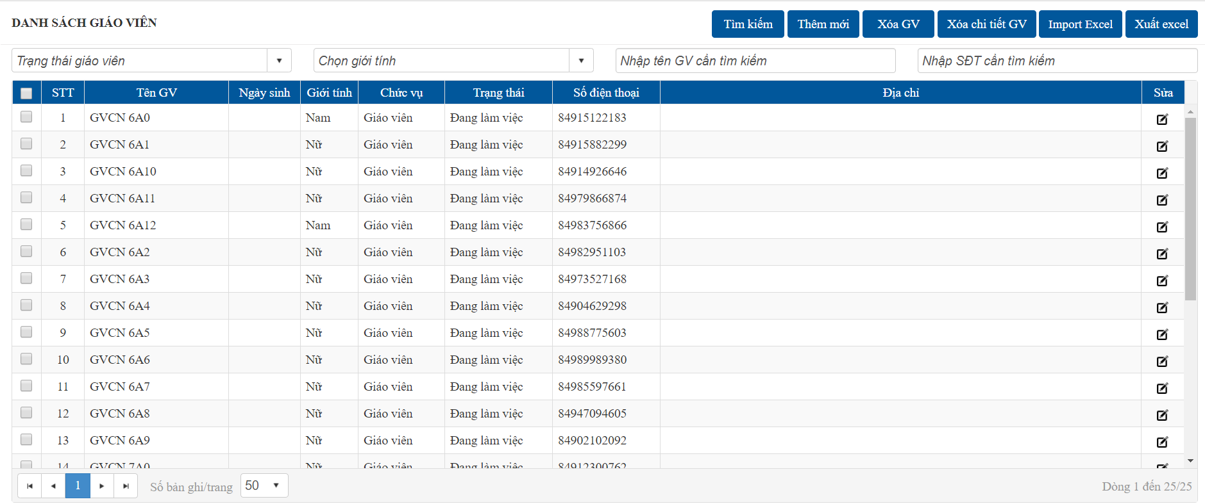

2

1
 | Thêm mới

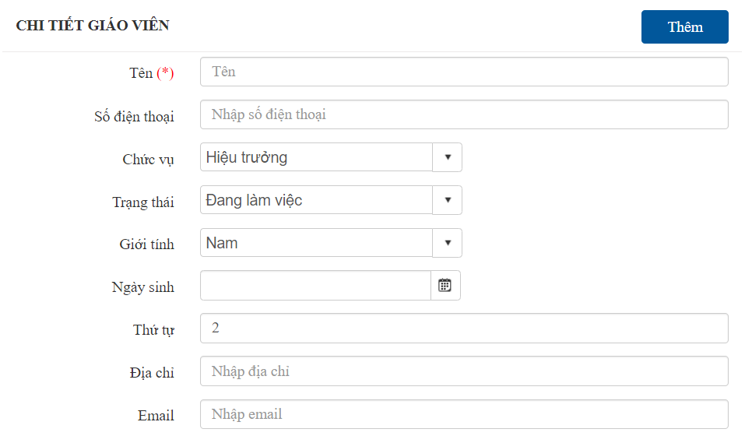
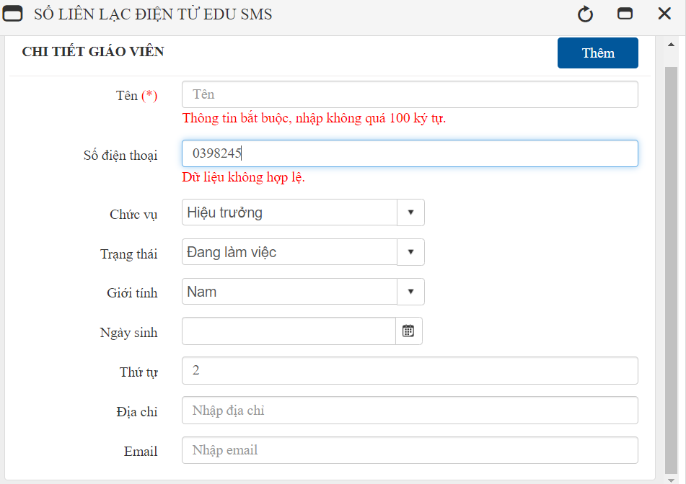

OK

ERROR

2
 | Sửa

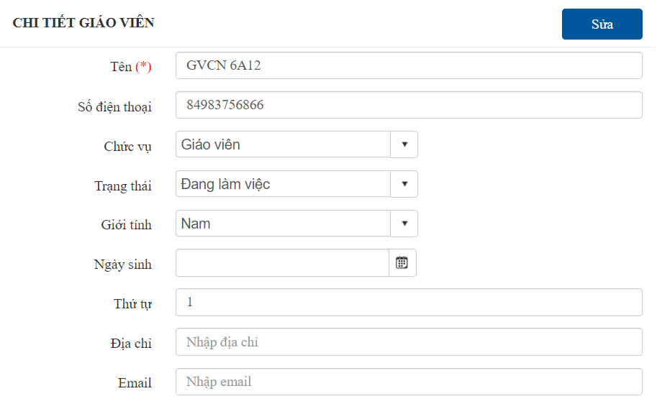
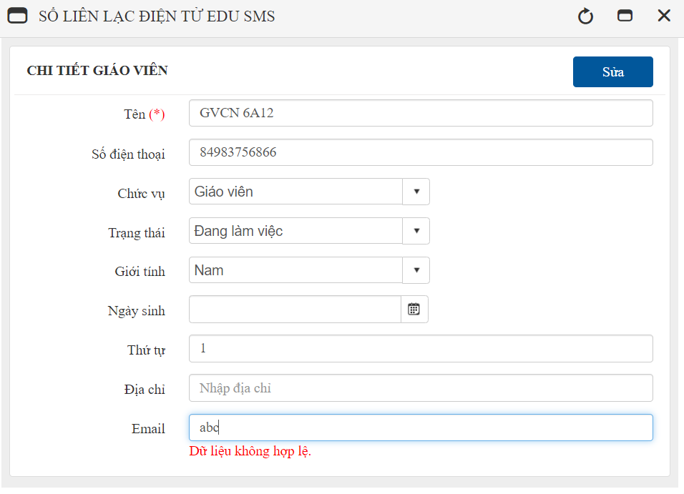

OK

ERROR

3
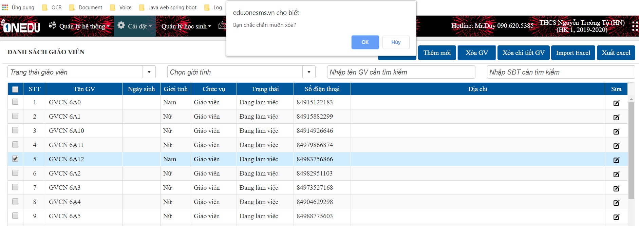
 | Xóa
 | Cập nhật trạng thái không hiển thị giáo viên
 | (không xóa khỏi CSDL)

OK
Tích chọn GV cần xóa

ERROR

4
 | Xóa chi tiết (xóa vật lý)
 | Áp dụng với tài khoản admin
 | Xóa các thông tin liên quan và xóa hoàn toàn khỏi CSDL

Tích chọn GV cần xóa
OK

ERROR

5
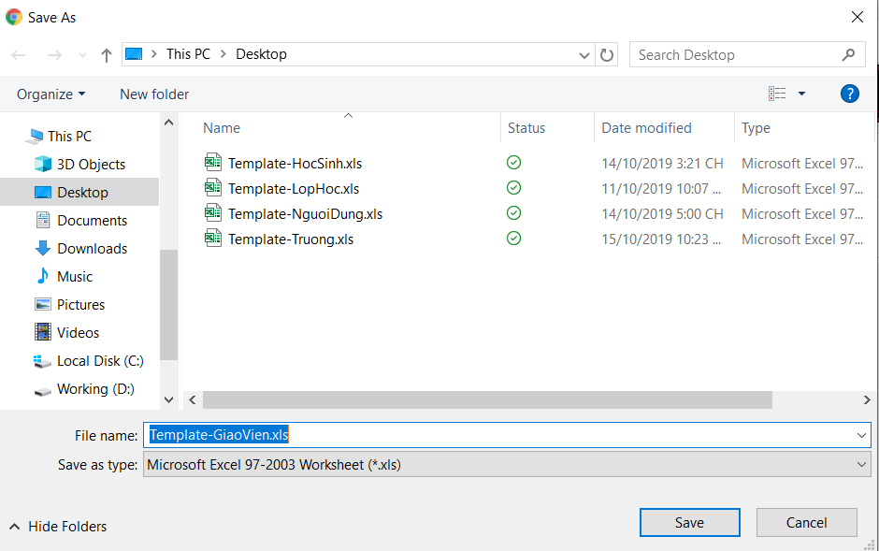
 | Thêm mới giáo viên từ file excel

1
2
3

Tổ giáo viên
 | QUẢN LÝ TỔ GIÁO VIÊN (TO_GIAO_VIEN)
Cài đặt -> Quản lý giáo viên, nhân viên -> Tổ giáo viên
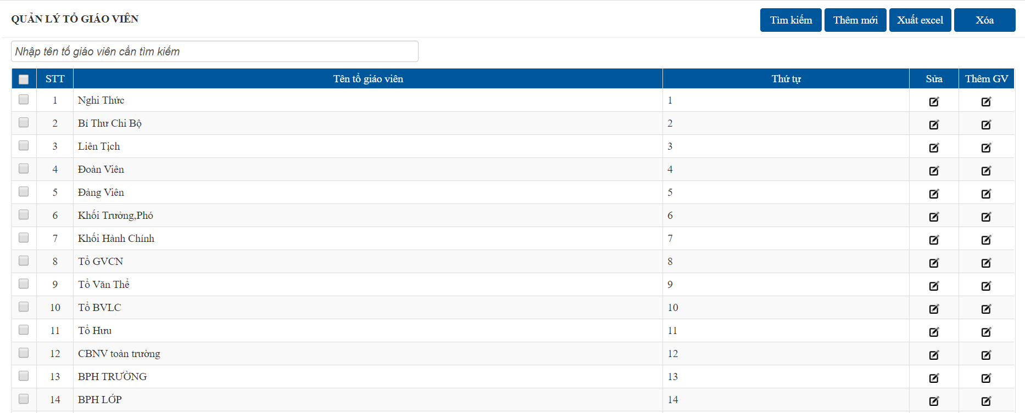
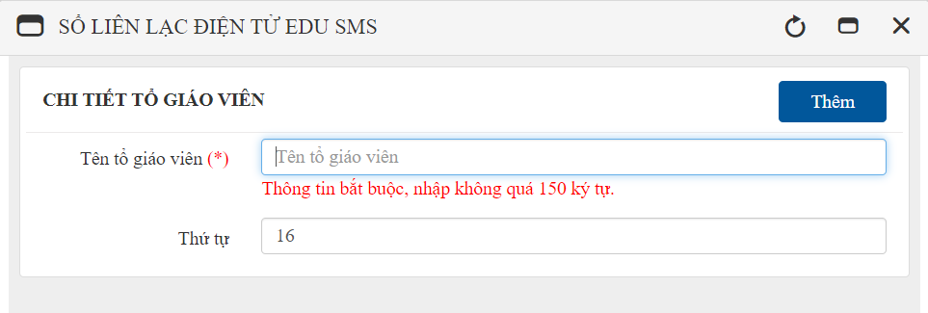
OK

ERROR

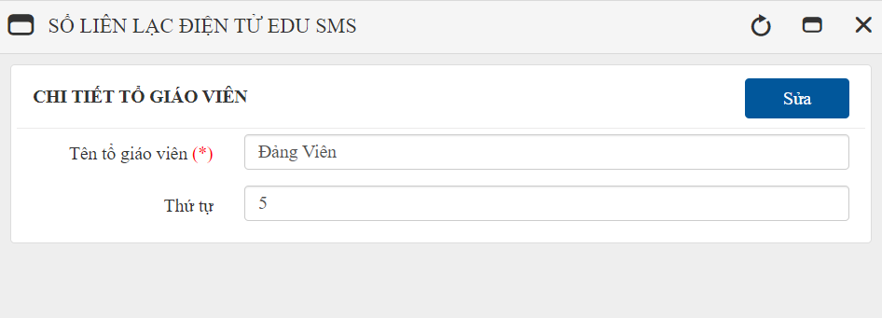
OK

ERROR

1
3
1
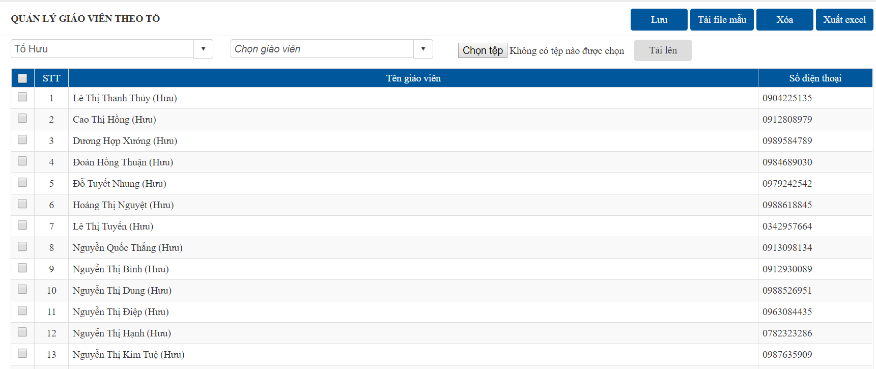
 |  |  | Cập nhật thêm giáo viên vào tổ
2
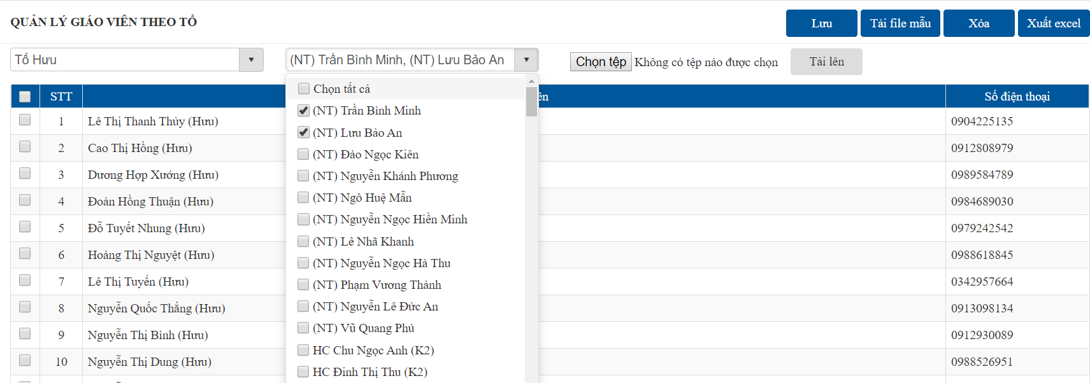
OK
Thêm giáo viên vào tổ (TO_GIAO_VIEN_GV)

ERROR

Tích chọn GV cần xóa

 |  | Xóa giáo viên khỏi danh sách và tổ giáo viên

OK
2
 |  |  | Thêm giáo viên vào tổ bằng file excel
 |  |  | Dữ liệu trong file excel phải là giáo viên đã được thêm trong danh sách giáo viên
 |  |  | (Check dữ liệu bằng SĐT)
ERROR
OK
 |  |  | Click chọn tải file mẫu để cập nhật dữ liệu
 |  |  | Nhấn chọn tệp --> Tải lên, check dữ liệu và thêm vào bảng TO_GIAO_VIEN_GV nếu chưa tồn tại

ERROR

2
 |  |  | Xóa giáo viên khỏi tổ

OK
Tích chọn GV cần xóa

ERROR

